Sheet1
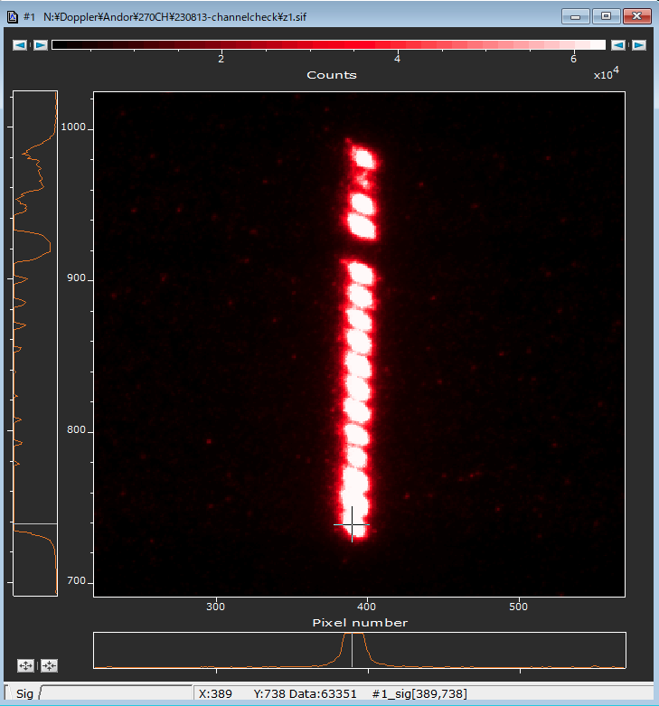
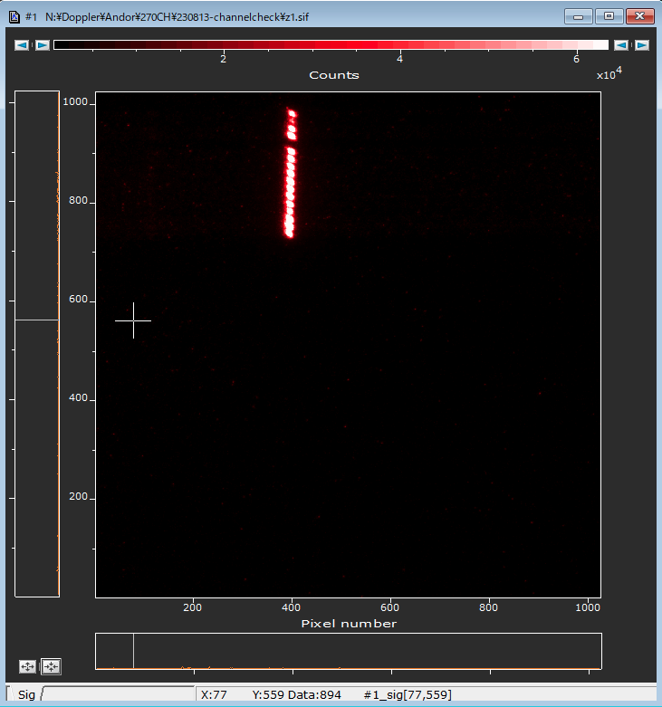
ch_old | ch | x_slit_index | y_pixel | z_index | alive-dead
1 | 1 | 1 | 970 | 1 | 1
2 | 2 | 1 | 955 | 1 | 1
3 | 3 | 1 | 940 | 1 | 1
4 | 4 | 1 | 925 | 1 | 1
6 | 5 | 1 | 895 | 1 | 1
7 | 6 | 1 | 880 | 1 | 1
8 | 7 | 1 | 865 | 1 | 1
9 | 8 | 1 | 850 | 1 | 1
10 | 9 | 1 | 834 | 1 | 1
11 | 10 | 1 | 820 | 1 | 1
12 | 11 | 1 | 804 | 1 | 1
13 | 12 | 1 | 789 | 1 | 1
14 | 13 | 1 | 775 | 1 | 1
15 | 14 | 1 | 759 | 1 | 1
16 | 15 | 1 | 744 | 1 | 1
17 | 16 | 1 | 729 | 1 | 1
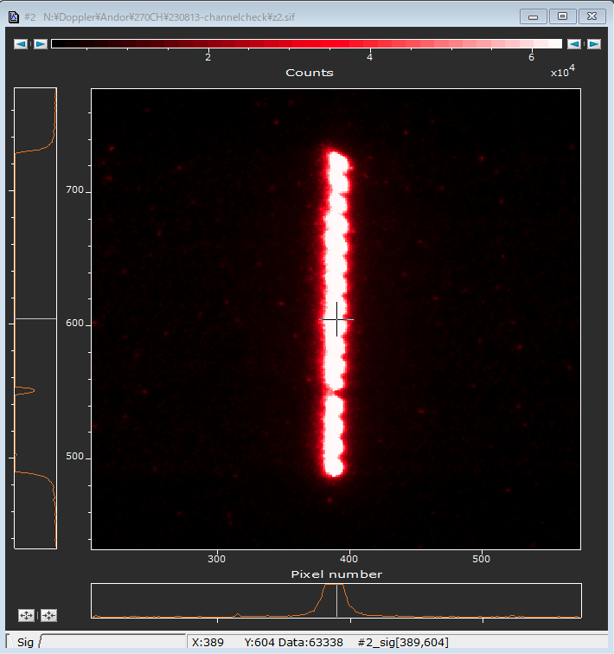
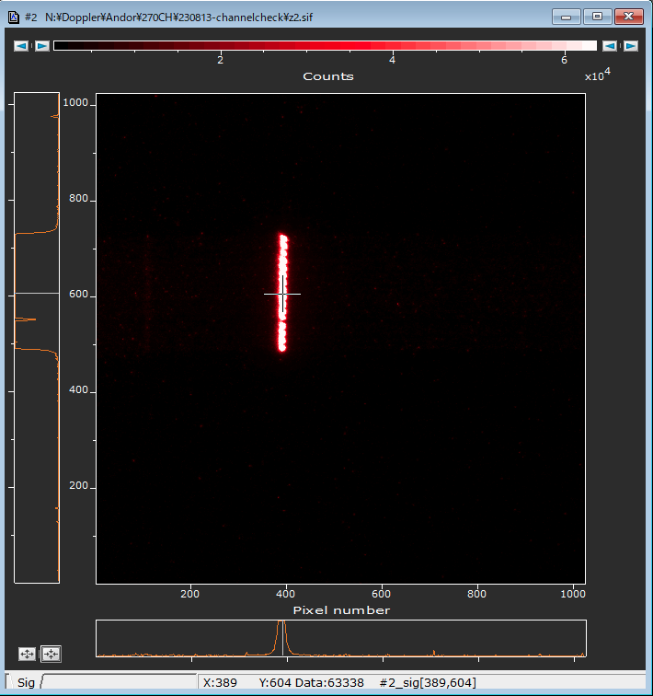
18 | 17 | 1 | 713 | 2 | 1
19 | 18 | 1 | 699 | 2 | 1
20 | 19 | 1 | 683 | 2 | 1
21 | 20 | 1 | 668 | 2 | 1
22 | 21 | 1 | 653 | 2 | 1
23 | 22 | 1 | 638 | 2 | 1
24 | 23 | 1 | 624 | 2 | 1
25 | 24 | 1 | 608 | 2 | 1
26 | 25 | 1 | 593 | 2 | 1
27 | 26 | 1 | 578 | 2 | 1
28 | 27 | 1 | 563 | 2 | 1
29 | 28 | 1 | 550 | 2 | 1
30 | 29 | 1 | 532 | 2 | 1
31 | 30 | 1 | 518 | 2 | 1
32 | 31 | 1 | 503 | 2 | 1
33 | 32 | 1 | 487 | 2 | 1
34 | 33 | 1 | 479 | 3 | 1 | y手入力
35 | 34 | 1 | 462 | 3 | 1
36 | 35 | 1 | 447 | 3 | 1
37 | 36 | 1 | 433 | 3 | 1
38 | 37 | 1 | 417 | 3 | 1
39 | 38 | 1 | 402 | 3 | 1
40 | 39 | 1 | 387 | 3 | 1
41 | 40 | 1 | 372 | 3 | 1
42 | 41 | 1 | 356 | 3 | 1
43 | 42 | 1 | 401 | 3 | 1
44? | 43 | 1 |  | 3 | 1
45 | 44 | 1 | 305 | 3 | 1
46 | 45 | 1 | 290 | 3 | 1
47 | 46 | 1 | 276 | 3 | 1
48 | 47 | 1 | 261 | 3 | 1
49 |  | 1 |  | 3 | 1
50 | 48 | 1 | 229 | 3 | 1
51 | 49 | 1 | 214 | 3 | 1
52 | 50 | 1 | 199 | 3 | 1
53 | 51 | 1 | 183 | 3 | 1
54 | 52 | 1 | 169 | 3 | 1
55 | 53 | 1 | 154 | 3 | 1
56 | 54 | 1 | 123 | 3 | 1
57 | 55 | 1 |  | 3 | 1
58 | 56 | 1 | 92 | 3 | 1
59 |  | 1 |  | 3 | 1
60 | 57 | 1 | 78 | 3 | 1
61 | 58 | 1 | 62 | 3 | 1
62 | 59 | 1 | 47 | 3 | 1
63 |  | 1 |  | 3 | 1

